管箱封头
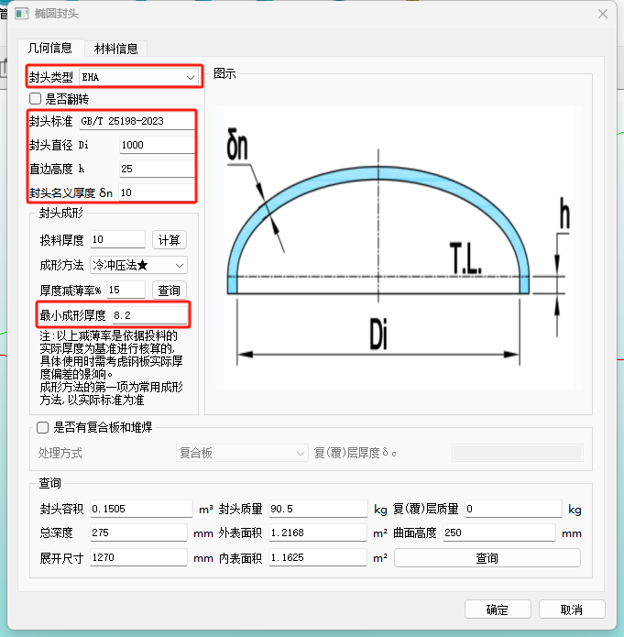
管箱封头 |  |  |  |  | 备注
GHPV数据接口 |  | 蓝滨数据接口
Name | Value | ID | Name | Value
封头类型 | EHA | 工况1：EHB2 | 封头类型代号 | EHA
封头标准 | GB/T 25198-2023 | / | / | / | 蓝滨数据接口没有这一项，按“GB/T 25198-2023”做默认值
封头直径Di | 1000 | 工况1：EHB1 | 封头公称直径 | 1000 | （1）若“是否以外径为基准”的值为“FALSE”： 封头直径Di=封头公称直径； （2）若“是否以外径为基准”的值为“TRUE”： 封头直径Di=封头公称直径-2*椭圆形封头名义厚度；
 |  | 工况1：EHB4 | 是否以外径为基准 | TRUE/FALSE
 |  | 工况1：EHB46 | 椭圆形封头名义厚度 | 12
直边高度h | 25 | 工况1：EHB16 | 椭圆形封头直边高度 | 25
封头名义厚度δn | 10 | 工况1：EHB46 | 椭圆形封头名义厚度 | 12
最小成形厚度 | 8.2 | 工况1：EHB45 | 椭圆形封头有效厚度 | 7.38

管箱圆筒
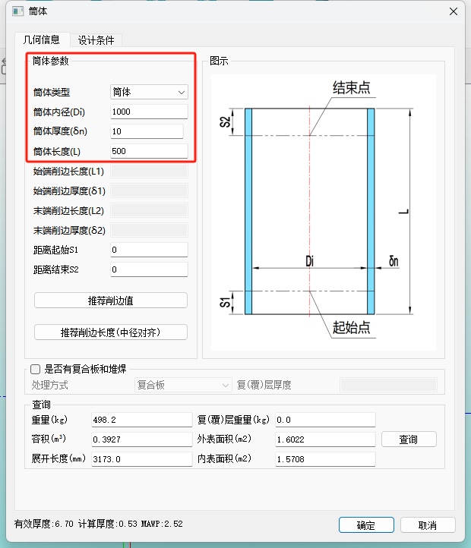
管箱圆筒 |  |  |  |  | 备注
GHPV数据接口 |  | 蓝滨数据接口
Name | Value | ID | Name | Value
筒体类型 | 筒体 | / | / | / | 蓝滨数据接口没有这一项，按“GB/T 25198-2023”做默认值
筒体内径Di | 1000 | 工况1：YT2 | 圆筒公称直径 | 1000 | （1）若“是否以外径为基准”的值为“FALSE”： 筒体内径Di=圆筒公称直径； （2）若“是否以外径为基准”的值为“TRUE”： 筒体内径Di=圆筒公称直径-2*圆筒名义厚度；
 |  | 工况1：YT5 | 是否按外径计算 | TRUE/FALSE
 |  | 工况1：YT1 | 圆筒名义厚度 | 15
筒体厚度δn | 10 | 工况1：YT1 | 圆筒名义厚度 | 15
筒体长度L | 500 | 工况1：YT23 | 圆筒长度 | 125

管箱法兰
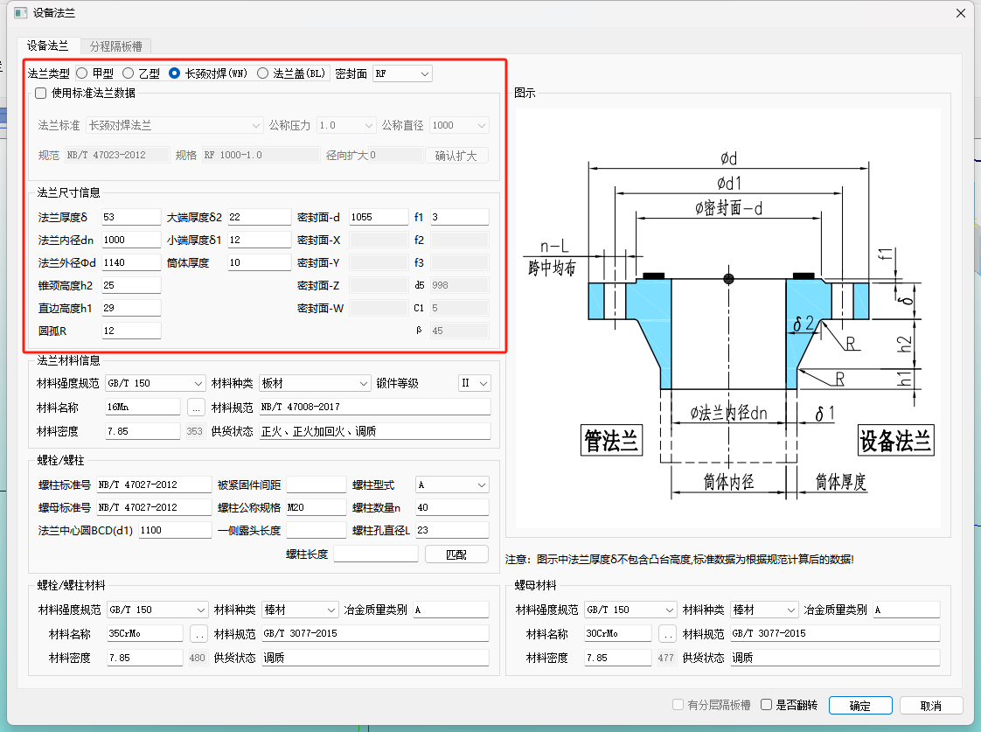
管箱法兰 |  |  |  |  | 备注
GHPV数据接口 |  | 蓝滨数据接口
Name | Value | ID | Name | Value
法兰类型 | 长颈对焊（WN） | 元件材料定义_管箱法兰 | 法兰类型 | 长颈对焊法兰
密封面 | FM | 元件材料定义_管箱法兰 | 法兰密封面 | 凹密封面FM
使用标准法兰数据 | 不勾选该复选框 | / | / | /
法兰厚度δ | 53 | m_SnFl2 | 法兰名义厚度 | 62
法兰内径dn | 1000 | m_Di2 | 法兰名义内径 | 1000
法兰外径∅d | 1140 | m_DoFl2 | 法兰名义外径 | 1200
锥颈高度h2 | 25 | m_h2 | 法兰颈部高度 | 96
直边高度h1 | 29 | m_H2 | 法兰总高 | 184 | 直边高度h1（GHPV）=法兰总高-法兰名义厚度-法兰颈部高度（蓝滨）
大端厚度δ2 | 22 | m_SnFlBigEnd | 法兰颈部大端名义厚度 | 44
大端厚度δ1 | 12 | m_SnFlLittleEnd | 法兰颈部小端名义厚度 | 30.3
法兰中心圆BCD（d1） | 1100 | m_Db2 | 螺栓中心圆直径 | 1152
密封面-d | 1065
密封面-Y | 1055
圆弧R | 12
f1 | 6 | / | / | / | 蓝滨数据接口没有这一项，按“6”做默认值
f3 | 6 | / | / | / | 蓝滨数据接口没有这一项，按“6”做默认值

分程隔板
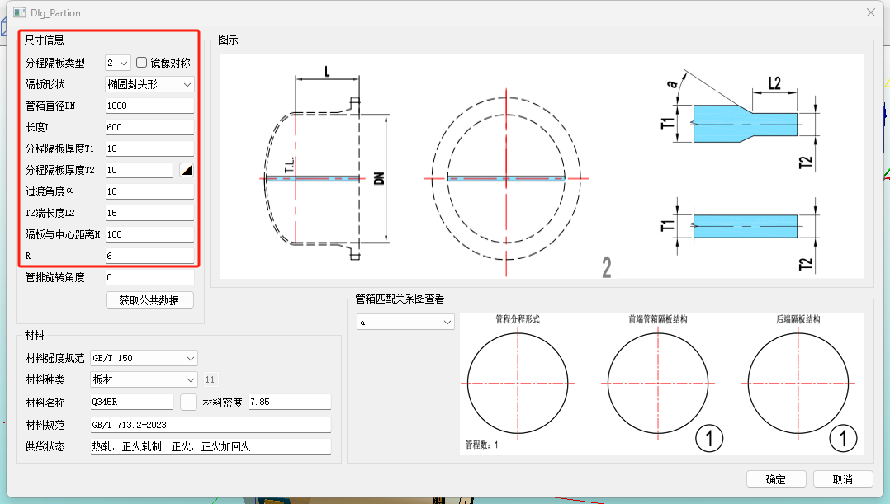
分程隔板 |  |  |  |  | 备注
GHPV数据接口 |  | 蓝滨数据接口
Name | Value | ID | Name | Value
分程隔板类型 | 2 | / | / | / | 蓝滨数据接口没有这一项，按“2”做默认值
隔板形状 | 椭圆封头形 | / | / | / | 蓝滨数据接口没有这一项，按“椭圆封头形”做默认值
管箱直径DN | 1000 | 工况1：管箱分程隔板10 | 公称直径 | 1000
长度L | 600 | 工况1：管箱分程隔板27 | 管箱圆筒长度 | 1200 | 长度L=管箱圆筒长度+管箱法兰高度（焊端至密封面）
 |  | 工况1：管箱分程隔板28 | 管箱法兰高度（焊端至密封面） | 155
分程隔板厚度T1 | 10 | 工况1：管箱分程隔板11 | 管箱分程隔板名义厚度 | 12
分程隔板厚度T2 | 10 | / | / | / | 蓝滨数据接口没有这一项，按“10”做默认值
过渡角度α | 45 | / | / | / | 蓝滨数据接口没有这一项，按“45”做默认值
T2端长度L2 | 15 | / | / | / | 蓝滨数据接口没有这一项，按“15”做默认值

U形管板
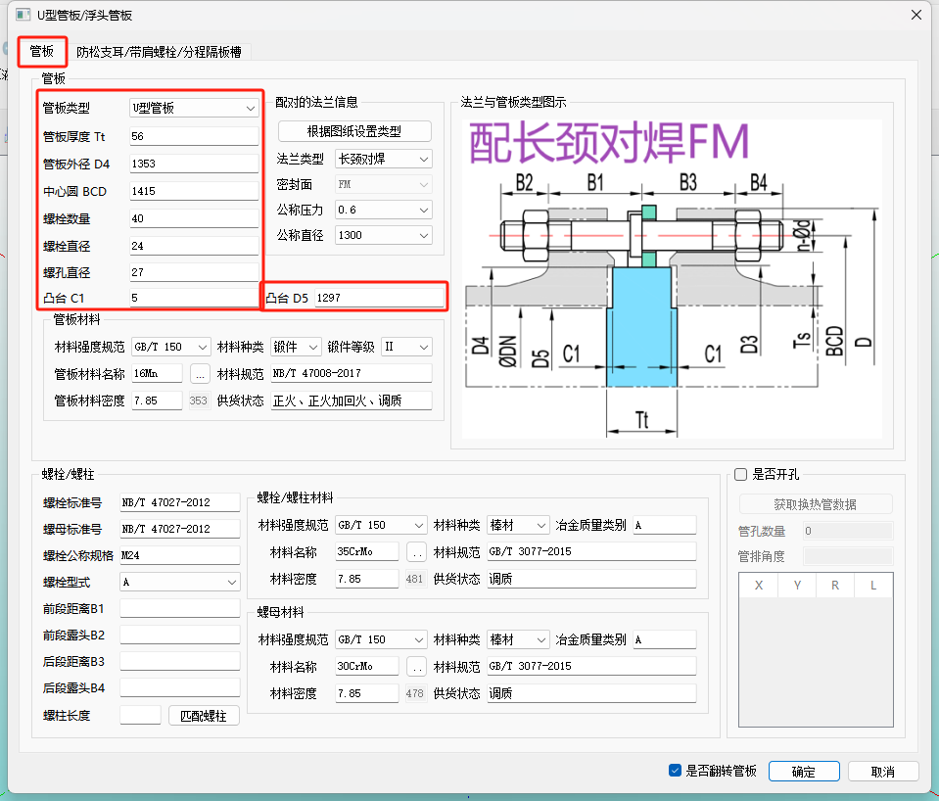
U形管板 |  |  |  |  | 备注
GHPV数据接口 |  | 蓝滨数据接口
Name | Value | ID | Name | Value
管板厚度Tt |  | 工况1：TSH14 | 管板名义厚度 | 93
管板外径D4 |  | 工况1：TSH15 | 管板外径 | 863
凸台C1 | 5 | / | / | 6 | 蓝滨数据接口没有这一项，按“6”做默认值
隔板槽类型 | 2 | / | / | 2 | 蓝滨数据接口没有这一项，按“2”做默认值
隔板槽宽度BD | 12 | / | / | 12 | 蓝滨数据接口没有这一项，按“12”做默认值
切口倒角C1 | 10 | / | / | 12 | 蓝滨数据接口没有这一项，按“12”做默认值

管束
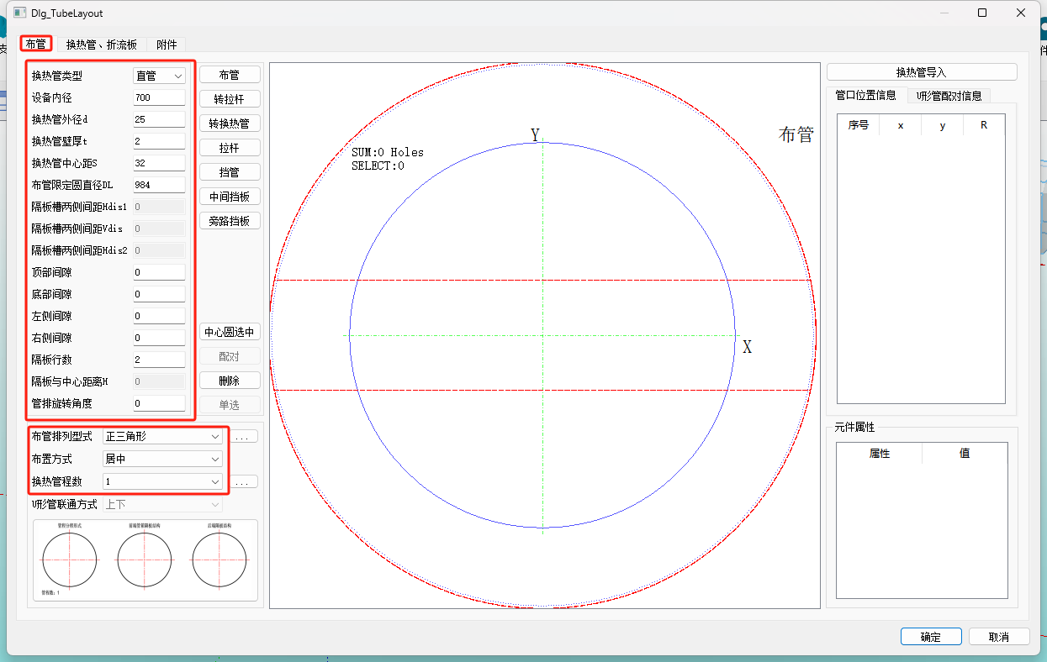
布管 |  |  |  |  | 备注
GHPV数据接口 |  | 蓝滨数据接口
Name | Value | ID | Name | Value
设备内径 |  | 管束设计界面 | 布管 | 壳体内径Di
换热管外径d |  | 管束设计界面 | 布管 | 换热管外径
换热管壁厚t |  | 管束设计界面 | 布管 | 换热管壁厚
换热管中心距S |  | 管束设计界面 | 布管 | 换热管中心距S
布管限定圆直径 DL |  | 管束设计界面 | 布管 | 布管限定圆DL
隔板槽两侧间距 Hdis1 |  | 管束设计界面 | 布管 | 隔板槽两侧相邻管中心距Sn（竖直距离）
隔板槽两侧间距 Vdis1 |  | 管束设计界面 | 布管 | 隔板槽两侧相邻管中心距Sn（水平距离）
隔板槽两侧间距 Hdis2 |  | / | / | / | 蓝滨数据接口没有这一项（6管程）
顶部间隙 |  | 管束设计界面 | 布管 | 非布管区域弦高（0°/180°）
底部间隙 |  | 管束设计界面 | 布管 | 非布管区域弦高（0°/180°）
左侧间隙 |  | 管束设计界面 | 布管 | 非布管区域弦高（90°/270°）
右侧间隙 |  | 管束设计界面 | 布管 | 非布管区域弦高（90°/270°）
隔板行数 |  | / | / | / | 蓝滨数据接口没有这一项（6管程）
隔板与中心距离 H |  | 管束设计界面 | 布管 | 隔条位置尺寸 W
管排旋转角度 |  | / | / | / | 蓝滨数据接口没有这一项
布管排列型式 |  | 管束设计界面 | 布管 | 换热管排列形式
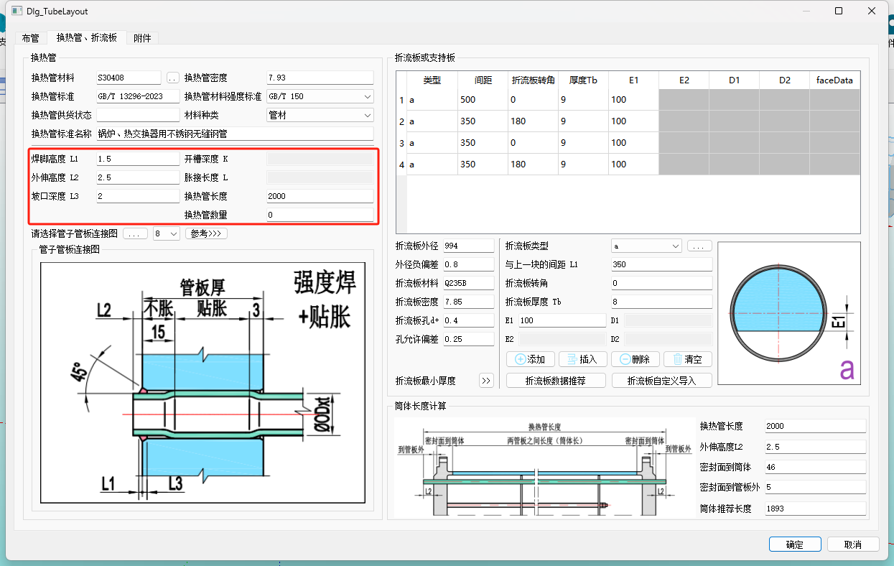
布置方式 |  | 管束设计界面 | 布管 | 换热管布置方式
换热管程数 |  | 管束设计界面 | 布管 | 管程数

换热管 |  |  |  |  | 备注
GHPV数据接口 |  | 蓝滨数据接口
Name | Value | ID | Name | Value
管板厚度 |  | 工况1：TSH14 | 管板名义厚度 | 93
换热管长度 |  | 管束设计界面 | 布管 | 换热管公称长度 LN
换热管坐标 |  |  |  |  | 从布管界面获得
换热管露头 |  | 管束设计界面 | 管板-连接 | 换热管伸出管板长度 L
焊脚高度 L1 |  | 管束设计界面 | 管-板连接 | 焊角外伸高度 E | 强度焊加贴胀
外伸高度 L2 |  | 管束设计界面 | 管-板连接 | 换热管伸出管板长度 L
坡口深度 L3 |  | 管束设计界面 | 管-板连接 | 管程侧坡口深度 G
焊脚高度 L1 |  | 管束设计界面 | 管-板连接 | 焊角外伸高度 E | 机械强度胀接加密封焊
外伸高度 L2 |  | 管束设计界面 | 管-板连接 | 换热管伸出管板长度 L
坡口深度 L3 |  | 管束设计界面 | 管-板连接 | 管程侧坡口深度 G
外伸高度 L2 |  | 管束设计界面 | 管-板连接 | 换热管伸出管板长度 L | 强度胀接
开槽深度 K |  | 管束设计界面 | 管-板连接 | 管程侧坡口深度 U
胀接长度 L |  | 管束设计界面 | 管-板连接 | 强度胀接长度 X

折流板、支持板 |  |  |  |  | 备注
GHPV数据接口 |  | 蓝滨数据接口
Name | Value | ID | Name | Value
折流板类型 | a | / | / | / | 蓝滨数据接口没有这一项，A、B、C均可选。 A：管束内无支持板； B：管束中最后一块为支持板； C：管束中全为支持板。 | 折流板形式 单弓形 双弓形 圆环形
折流板外径 |  | m_Do_SP | 折流板/支持板外直径 | 794
外径负偏差 |  | m_downlimit | 折流板/支持板外直径下偏差 | -0.8
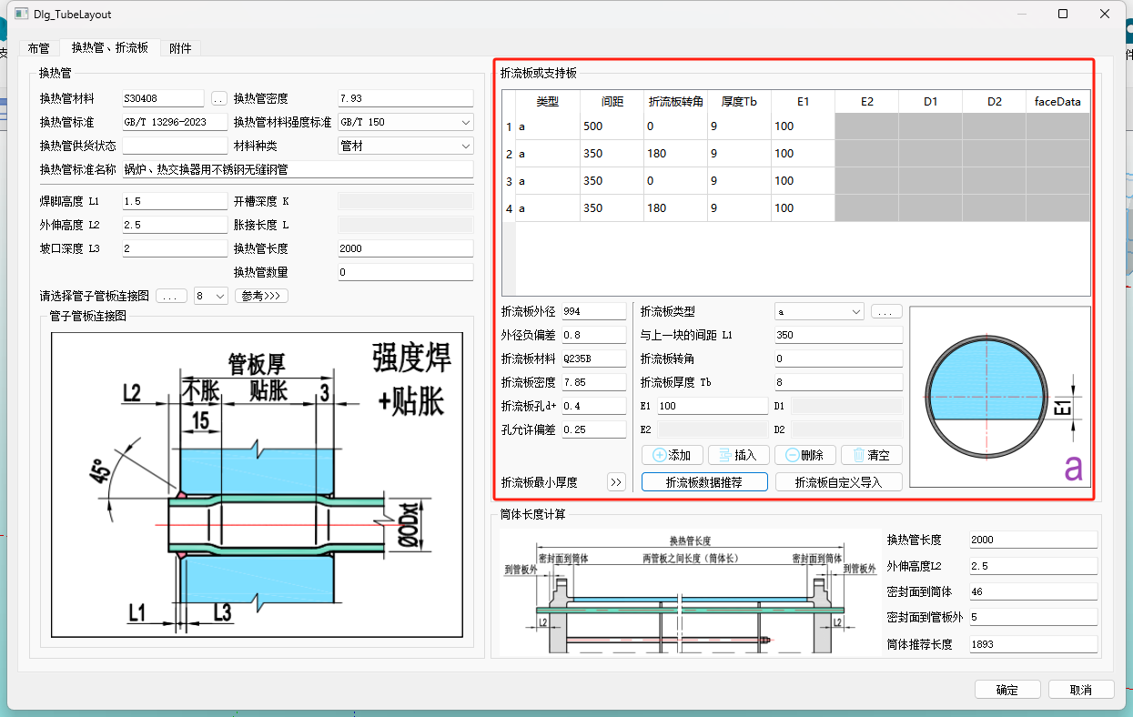
折流板孔d+ | 0.4 | / | / | / | 蓝滨数据接口没有这一项，按“0.4”做默认值。
孔允许偏差 | 0.25 | / | / | / | 蓝滨数据接口没有这一项，按“0.25”做默认值。
与上一块的间距L1 |  | 管束设计界面 | 布管 | 折流板间距
折流板厚度Tb |  | m_SnBafflingPlate | 折流板厚度 | 10
E1 |  | 管束设计界面 | 布管 | 折流板切口与中心线间距

管束设计_折流板数据推荐 |  |  |  |  | 备注
GHPV数据接口 |  | 蓝滨数据接口
Name | Value | ID | Name | Value
折流板布置类型 | A | / | / | / | 蓝滨数据接口没有这一项，按“12”做默认值。
折流板数量 |  | m_NumberPlate | 折流板数量 | 16
折流板与管板间距L1 |  | m_DH | 第一块折流板至管板间距 | 506.04999 | 第一块折流板与U形管板间距
折流板间距L2 |  | 管束设计界面 | 布管 | 折流板间距
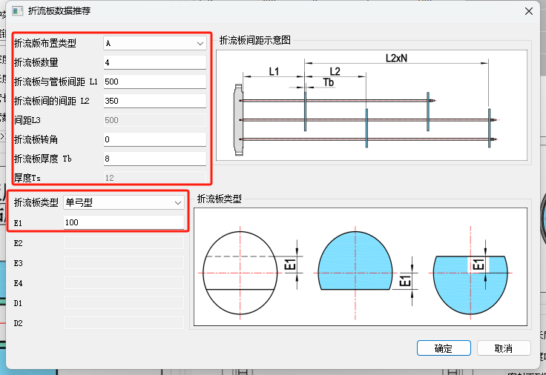
间距L3 |  | m_B_Tube | 支持板至弯管切点距离 | 50 | 最后一块折流板与支持板间距
 |  | m_C_Tube | 最后一块折流板至弯管切点距离 | 400
折流板厚度Tb |  | m_SnBafflingPlate | 折流板厚度 | 10
厚度Ts |  | m_SnHoldingPlate | 支持板厚度 | 12 | 支持板厚度
E1 |  | 管束设计界面 | 布管 | 折流板切口与中心线间距

设备内径 |  | 布管界面 | 壳体内径Di | 1000
 |  | 条件输入 | 设计数据 | 壳程公称直径
 |  | 工况1：EHB1 | 封头公称直径 | 1000
 |  | 工况1：YT2 | 圆筒公称直径 | 1000
 |  | m_Di | 法兰名义内径 | 1000

管束附件
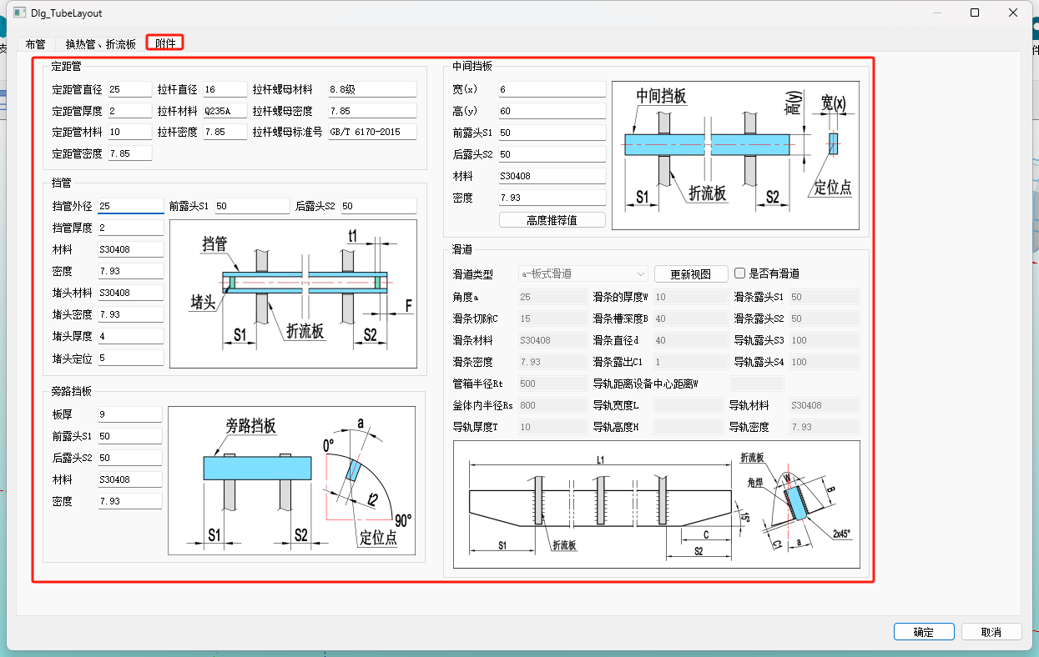
管束设计_附件数据 |  |  |  |  | 备注
GHPV数据接口 |  | 蓝滨数据接口
Name | Value | ID | Name | Value

定距管直径 |  | 管束设计界面 | 布管 | 换热管外径
定距管厚度 |  | 管束设计界面 | 布管 | 换热管壁厚
定距管长度 |  | m_LengthDistanceube1 | 定距管长度1 | 5756.04999
 |  | m_LengthDistanceube2 | 定距管长度2 | 5406.04999
定距管坐标（拉杆坐标） |  | / | / | / | （l定距管（拉杆））从布管界面获得

拉杆直径 |  | 管束设计界面 | 布管 | 拉杆规格 | 拉杆
拉杆坐标 |  | / | / | / | （拉杆）从布管界面获得

挡管外径 |  | 管束设计界面 | 布管 | 换热管外径
挡管厚度 |  | 管束设计界面 | 布管 | 换热管壁厚
前露头S1 | 50 | / | / | / | 蓝滨数据接口没有这一项，按“50”做默认值
后露头S2 | 50 | / | / | / | 蓝滨数据接口没有这一项，按“50”做默认值
挡管坐标 |  | / | / | / | （挡管）从布管界面获得
堵头厚度 | 4 | / | / | / | 蓝滨数据接口没有这一项，按“4”做默认值
堵头定位 | 5 | / | / | / | 蓝滨数据接口没有这一项，按“5”做默认值

板厚 | 9 | 按照预定义 |  |  | 旁路挡板
前露头S1 | 50 | / | / | / | 蓝滨数据接口没有这一项，按“50”做默认值
后露头S2 | 50 | / | / | / | 蓝滨数据接口没有这一项，按“50”做默认值

宽（x） |  | 从布管数据获得 |  |  | 中间挡板厚度
高（y） |  | 从布管数据获得 |  |  | 中间挡板宽度
前露头S1 | 50 | / | / | / | 蓝滨数据接口没有这一项，按“50”做默认值
后露头S2 | 50 | / | / | / | 蓝滨数据接口没有这一项，按“50”做默认值

角度a |  | 管束设计界面 | 布管 | 滑道与竖直中心线夹角
滑条的厚度W |  | 管束设计界面 | 布管 | 滑道厚度
滑条槽深度B |  | 管束设计界面 | 布管 | 滑道高度
滑条切除C | 15 | / | / | / | 蓝滨数据接口没有这一项，按“15”做默认值
滑条漏出C1 | 1 | / | / | / | 蓝滨数据接口没有这一项，按“1”做默认值
滑条露头S1 | 50 | / | / | / | 蓝滨数据接口没有这一项，按“50”做默认值
滑条露头S2 | 50 | / | / | / | 蓝滨数据接口没有这一项，按“50”做默认值

固定鞍座
固定鞍座 |  |  |  |  | 备注
GHPV数据接口 |  | 蓝滨数据接口
Name | Value | ID | Name | Value
NB/T 47065.1-2018 鞍座和其他类型 | BⅠ | / | / | / | 蓝滨数据接口没有这一项，按“BⅠ”做默认值
固定端或滑动端 | 固定端 | / | / | / | 蓝滨数据接口没有这一项，按“固定端”做默认值
腹板位置 | 右 | / | / | / | 蓝滨数据接口没有这一项，按“右”做默认值
设备内径 | 1000 | 工况1：YT2 | 圆筒公称直径 | 1000 | （1）若“是否以外径为基准”的值为“FALSE”： 筒体内径Di=圆筒公称直径； （2）若“是否以外径为基准”的值为“TRUE”： 筒体内径Di=圆筒公称直径-2*圆筒名义厚度；
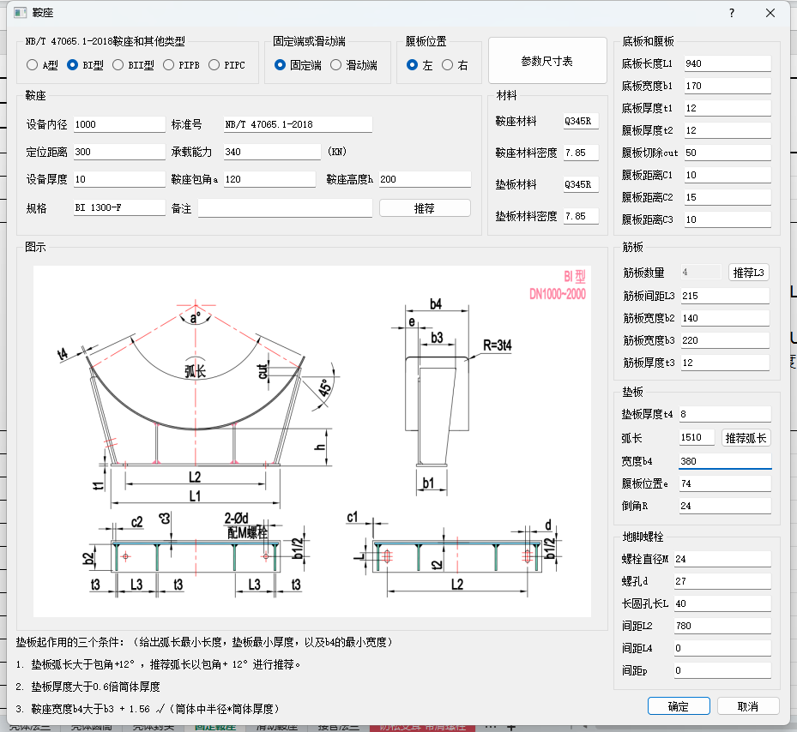
 |  | 工况1：YT5 | 是否按外径计算 | TRUE/FALSE
 |  | 工况1：YT1 | 圆筒名义厚度 | 15
定位距离 | 300 | / | / | / | 蓝滨数据接口没有这一项
鞍座包角a | 120 | / | / | / | 蓝滨数据接口没有这一项，按“120”做默认值
鞍座高度h | 200 | m_Saddle_h | 鞍式支座高度h | 200
底板长度L1 | 760 | m_l1 | l1 | 940 | 底板
底板宽度b1 | 170 | b1 | b1 | 170
底板厚度t1 | 12 | s1 | s1 | 14
腹板厚度t2 | 12 | 腹板 | 腹板 | 12 | 腹板
腹板切除cut | 50 | DN168-DN450=0 |  |  | 腹板（与壳体圆筒公称直径有关系）
 |  | DN500-DN950=0
 |  | DN1000-DN2000=50
 |  | DN2100-DN4000=50
 |  | DN4000-DN6000=50
腹板距离C1 | 10 | DN168-DN450=5
 |  | DN500-DN950=5
 |  | DN1000-DN2000=10
 |  | DN2100-DN4000=10
 |  | DN2100-DN4000=15
腹板距离C2 | 15 | DN168-DN450=0
 |  | DN500-DN950=0
 |  | DN1000-DN2000=15
 |  | DN2100-DN4000=15
 |  | DN4000-DN6000=15
腹板距离C3 | 10 | 10 |  |  | 腹板
筋板数量 | 4 | / | / | / | 筋板
筋板间距L3 | 170 | l3 | l3 | 213
筋板宽度b2 | 140 | b2 | b2 | 140
筋板宽度b3 | 200 | b3 | b3 | 200
筋板厚度t3 | 12 | s3 | s3 | 12
垫板厚度t4 | 8 | s4 | s4 | 8 | 垫板
弧长 | 1160 | 弧长 | 弧长 | 1410
宽度b4 | 380 | b4 | b4 | 330
腹板位置e | 59 | e | e | 59
倒角R | 24 | DN168-DN450=25 |  |  | 垫板(与壳体圆筒公称直径有关系）
 |  | DN500-DN950=25
 |  | DN1000-DN2000=3*s4
 |  | DN2100-DN4000=3*s4
 |  | DN2100-DN4000=3*s4
螺栓直径M | 24 | 螺纹M | 螺纹M | M24 | 地脚螺栓
螺孔d | 27 | 螺孔d | 螺孔d | 27
长圆孔长L | 40 | 孔长l | 孔长l | 40
间距L2 | 600 | 间距l2 | 间距l2 | 600
间距L4 | 0 | 间距l4 | 间距l4 | 0

滑动鞍座
固定鞍座 |  |  |  |  | 备注
GHPV数据接口 |  | 蓝滨数据接口
Name | Value | ID | Name | Value
NB/T 47065.1-2018 鞍座和其他类型 | BⅠ | / | / | / | 蓝滨数据接口没有这一项，按“BⅠ”做默认值
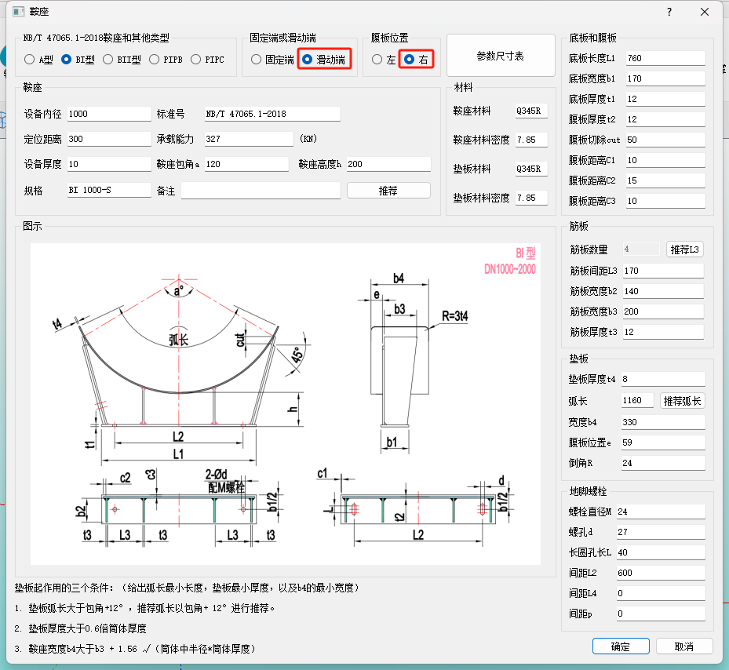
固定端或滑动端 | 固定端 | / | / | / | 蓝滨数据接口没有这一项，按“滑动端”做默认值
腹板位置 | 右 | / | / | / | 蓝滨数据接口没有这一项，按“左”做默认值
设备内径 | 1000 | 工况1：YT2 | 圆筒公称直径 | 1000 | （1）若“是否以外径为基准”的值为“FALSE”： 筒体内径Di=圆筒公称直径； （2）若“是否以外径为基准”的值为“TRUE”： 筒体内径Di=圆筒公称直径-2*圆筒名义厚度；
 |  | 工况1：YT5 | 是否按外径计算 | TRUE/FALSE
 |  | 工况1：YT1 | 圆筒名义厚度 | 15
定位距离 | 300 | / | / | / | 蓝滨数据接口没有这一项
鞍座包角a | 120 | / | / | / | 蓝滨数据接口没有这一项，按“120”做默认值
鞍座高度h | 200 | m_Saddle_h | 鞍式支座高度h | 200
底板长度L1 | 760 | m_l1 | l1 | 940 | 底板
底板宽度b1 | 170 | b1 | b1 | 170
底板厚度t1 | 12 | s1 | s1 | 14
腹板厚度t2 | 12 | 腹板 | 腹板 | 12 | 腹板
腹板切除cut | 50 | DN168-DN450=0 |  |  | 腹板（与壳体圆筒公称直径有关系）
 |  | DN500-DN950=0
 |  | DN1000-DN2000=50
 |  | DN2100-DN4000=50
 |  | DN4000-DN6000=50
腹板距离C1 | 10 | DN168-DN450=5
 |  | DN500-DN950=5
 |  | DN1000-DN2000=10
 |  | DN2100-DN4000=10
 |  | DN2100-DN4000=15
腹板距离C2 | 15 | DN168-DN450=0
 |  | DN500-DN950=0
 |  | DN1000-DN2000=15
 |  | DN2100-DN4000=15
 |  | DN4000-DN6000=15
腹板距离C3 | 10 | 10 |  |  | 腹板
筋板数量 | 4 | / | / | / | 筋板
筋板间距L3 | 170 | l3 | l3 | 213
筋板宽度b2 | 140 | b2 | b2 | 140
筋板宽度b3 | 200 | b3 | b3 | 200
筋板厚度t3 | 12 | s3 | s3 | 12
垫板厚度t4 | 8 | s4 | s4 | 8 | 垫板
弧长 | 1160 | 弧长 | 弧长 | 1410
宽度b4 | 380 | b4 | b4 | 330
腹板位置e | 59 | e | e | 59
倒角R | 24 | DN168-DN450=25 |  |  | 垫板(与壳体圆筒公称直径有关系）
 |  | DN500-DN950=25
 |  | DN1000-DN2000=3*s4
 |  | DN2100-DN4000=3*s4
 |  | DN2100-DN4000=3*s4
螺栓直径M | 24 | 螺纹M | 螺纹M | M24 | 地脚螺栓
螺孔d | 27 | 螺孔d | 螺孔d | 27
长圆孔长L | 40 | 孔长l | 孔长l | 40
间距L2 | 600 | 间距l2 | 间距l2 | 600
间距L4 | 0 | 间距l4 | 间距l4 | 0

接管法兰
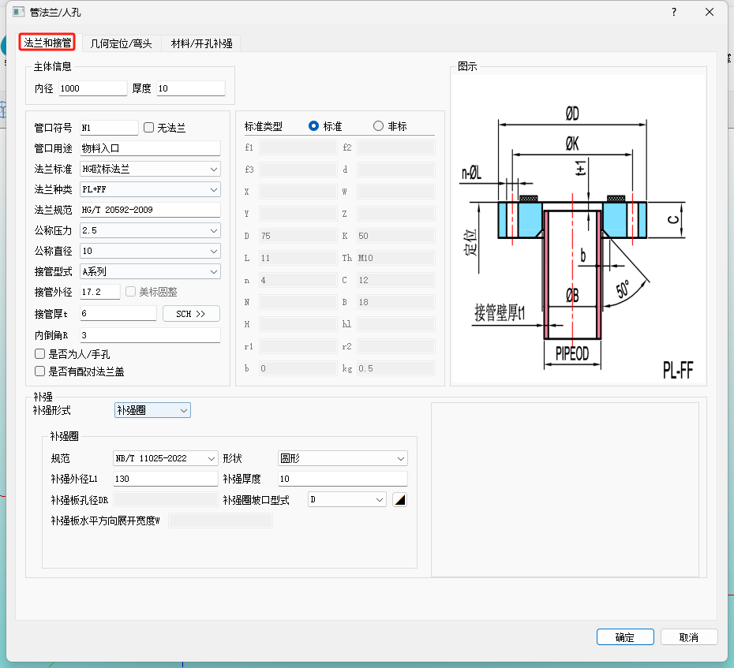
法兰和接管_主体信息
GHPV数据接口 |  | 蓝滨数据接口 |  |  | 备注
Name | Value | ID | Name | Value
内径 | 管箱/壳体封头内直径 | 工况1：EHB12 | 椭圆形封头计算内径 | 976
 | 管箱/壳体圆筒内直径 | 工况1：YT13 | 圆筒内径 | 970
厚度 | 管箱/壳体封头厚度 | 工况1：YT1 | 圆筒名义厚度 | 15
 | 管箱/壳体圆筒厚度 | 工况1：YT1 | 圆筒名义厚度 | 15

法兰和接管
GHPV数据接口 |  | 蓝滨数据接口 |  |  | 备注
Name | Value | ID | Name | Value
管口符号 | N1 | 管口及附件定义 | 管口定义 | 管口代号 | N1
管口用途 | 物料入口 | 管口及附件定义 | 管口定义 | 管口用途 | 物料入口
法兰标准 | HG欧标法兰 HG美标法兰 | 管口及附件定义 | 管口定义 | 压力等级 | PN Class
法兰种类 | WN | 管口及附件定义 | 管口定义 | 法兰型式 | WN
 | RF | 管口及附件定义 | 管口定义 | 密封面型式 | RF
法兰规范 | HG/T 20592-2009 HG/T 20615-2009 | 管口及附件定义 | 管口定义 | 法兰标准 | HG/T 20592-2009 HG/T 20615-2009
公称压力 | PN 2.5 Class 300 | 管口及附件定义 | 管口定义 | 压力等级 | PN 2.5 Class 300
公称直径 | 125 | 管口及附件定义 | 管口定义 | 公称尺寸 | 125
接管型式 |  | 按预定义 |  |  | 当“法兰标准”的值为“HG美标法兰”时，该参数项变为不可编辑状态。
接管外径 | 139.7 | 工况1：管程入口接管44 | 接管外径 | 68
接管厚t |  | 工况1：管程入口接管1 | 接管名义厚度 | 9

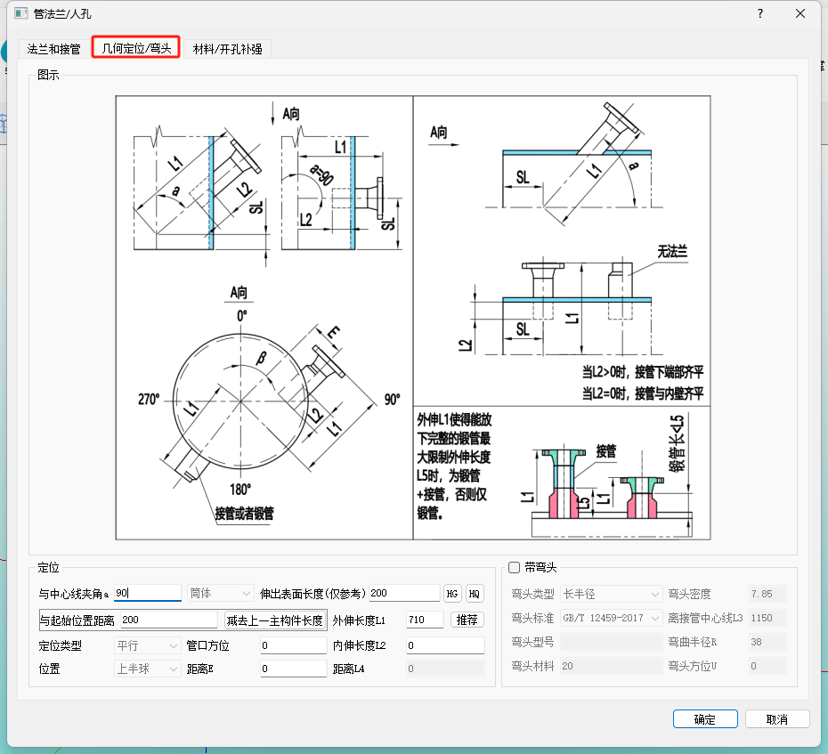
法兰和接管_补强圈
GHPV数据接口 |  | 蓝滨数据接口 |  |  | 备注
Name | Value | ID | Name | Value
规范 | NB/T 11025-2022
形状 | 圆形
补强外径L1
补强厚度

法兰和接管_定位
GHPV数据接口 |  | 蓝滨数据接口 |  |  | 备注
Name | Value | ID | Name | Value
与中心线夹角 |  | 工况1：管程入口接管42 | 接管中心线与法线夹角(包括封头) | 0
与起始位置距离 |  | 管口及附件定义 | 管口定义 | 轴向定位距离
外伸长度L1（至设备中心线） |  | 工况1：管程入口接管45 | 接管实际外伸长度 | 105
内伸长度L2（至设备内壁） |  | 工况1：管程入口接管46 | 接管实际内伸长度 | 0
管口方位 |  | 管口及附件定义 | 管口定义 | 周向方位（°）
 |  | 工况1：管程入口接管10 | 开孔方位 | 2
距离E |  | 工况1：管程入口接管41 | 接管中心线至筒体轴线距离(偏心距) | 0

